处理
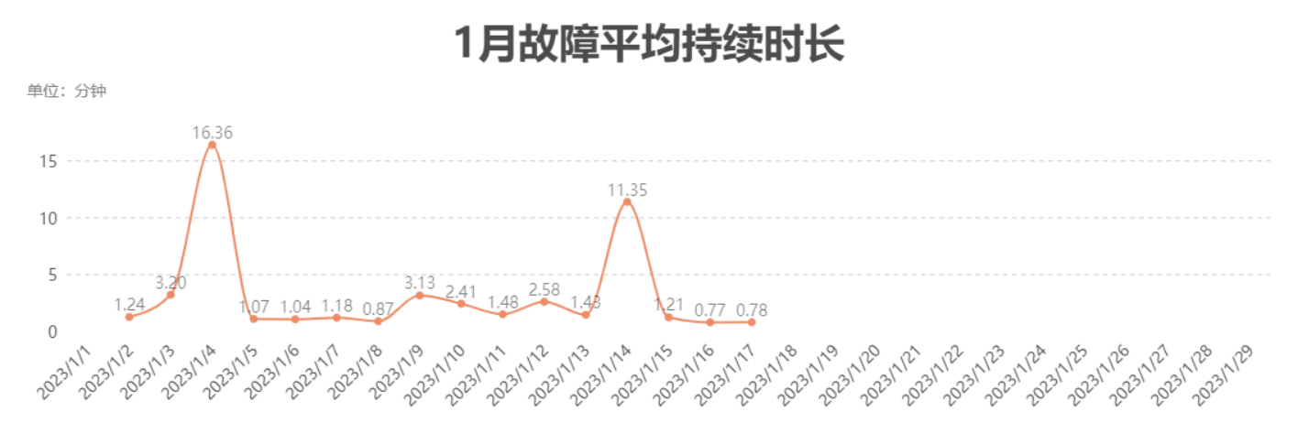
统计时间 | 在线机器人数 | 单台机器人平均作业数 | 故障率 | MTTR（分钟） | 故障次数 | 故障率(搬运作业单) | 搬运作业单量 | 故障率(机器人任务) | OEE | 当期MTBF | 累计MTBF | MTTR
2023-01-01 | 0 |  |  |  |  | 0 |  | 0 |  |  | 11365.558
2023-01-02 | 39 | 0.59 | 5.78 | 1.24 | 133 | 6/1 | 23 | 5/1 | 0.9798 | 3622.341 | 10336.739 | 74.513
2023-01-03 | 39 | 0.62 | 5.58 | 3.20 | 134 | 6/1 | 24 | 5/1 | 0.9766 | 8022.865 | 10063.559 | 191.901
2023-01-04 | 40 | 0.63 | 1.60 | 16.36 | 40 | 2/1 | 25 | 1/1 | 0.9184 | 22036.042 | 10490.785 | 981.831
2023-01-05 | 38 | 26.42 | 0.30 | 1.07 | 305 | 1/3 | 1004 | 1/4 | 0.9 | 4920.055 | 9347.632 | 64.268
2023-01-06 | 37 | 36.08 | 0.21 | 1.04 | 282 | 1/5 | 1335 | 1/6 | 0.8711 | 5247.756 | 8711.011 | 62.264
2023-01-07 | 35 | 34.49 | 0.26 | 1.18 | 316 | 1/4 | 1207 | 1/5 | 0.8842 | 4964.058 | 8145.992 | 70.969
2023-01-08 | 40 | 32.75 | 0.22 | 0.87 | 285 | 1/5 | 1310 | 1/6 | 0.8913 | 5620.754 | 7848.561 | 52.154
2023-01-09 | 39 | 32.31 | 0.39 | 3.13 | 493 | 1/3 | 1260 | 1/3 | 0.9058 | 3615.819 | 7119.175 | 187.553
2023-01-10 | 39 | 33.10 | 0.29 | 2.41 | 377 | 1/3 | 1291 | 1/4 | 0.8808 | 4436.573 | 6809.101 | 144.618
2023-01-11 | 40 | 35.03 | 0.20 | 1.48 | 281 | 1/5 | 1401 | 1/6 | 0.9176 | 6507.636 | 6792.402 | 88.583
2023-01-12 | 40 | 38.85 | 0.19 | 2.58 | 303 | 1/5 | 1554 | 1/7 | 0.9396 | 6171.571 | 6743.119 | 154.705
2023-01-13 | 39 | 33.79 | 0.20 | 1.43 | 261 | 1/5 | 1318 | 1/6 | 0.7303 | 5749.571 | 6690.809 | 85.805
2023-01-14 | 40 |  |  | 11.35 | 33 | 33/0 |  | 33/0 | 0.541 | 18908.814 | 6890.077 | 680.997
2023-01-15 | 39 | 44.67 | 0.15 | 1.21 | 260 | 1/7 | 1742 | 1/9 | 0.972 | 6483.951 | 6867.403 | 72.781
2023-01-16 | 39 | 41.18 | 0.26 | 0.77 | 415 | 1/4 | 1606 | 1/5 | 0.8363 | 3978.795 | 6616.928 | 46.422
2023-01-17 | 38 | 30.76 | 0.18 | 0.78 | 213 | 1/5 | 1169 | 1/7 | 0.6954 | 6241.246 | 6627.139 | 46.975
2023-01-18 |  |  |  |  |  | 0 |  | 0 | 1 |  | 6644.423
2023-01-19 |  |  |  |  |  | 0 |  | 0 | 1 |  | 6661.706
2023-01-20 |  |  |  |  |  | 0 |  | 0 | 1 |  | 6678.989
2023-01-21 |  |  |  |  |  | 0 |  | 0 | 1 |  | 6696.273
2023-01-22 |  |  |  |  |  | 0 |  | 0 | 1 |  | 6713.556
2023-01-23 |  |  |  |  |  | 0 |  | 0 | 1 |  | 6730.84
2023-01-24 |  |  |  |  |  | 0 |  | 0 | 1 |  | 6748.123
2023-01-25 |  |  |  |  |  | 0 |  | 0 | 1 |  | 6765.407
2023-01-26 |  |  |  |  |  | 0 |  | 0 | 1 |  | 6782.69
2023-01-27 |  |  |  |  |  | 0 |  | 0 | 1 |  | 6799.974
2023-01-28 |  |  |  |  |  | 0 |  | 0 | 1 |  | 6817.257
2023-01-29 |  |  |  |  |  | 0 |  | 0 | 1 |  | 6827.59

Sheet2
日期 | 在线机器人数
2023-01-02 | 39
2023-01-03 | 39
2023-01-04 | 40
2023-01-05 | 38
2023-01-06 | 37
2023-01-07 | 35
2023-01-08 | 40
2023-01-09 | 39
2023-01-10 | 39
2023-01-11 | 40
2023-01-12 | 40
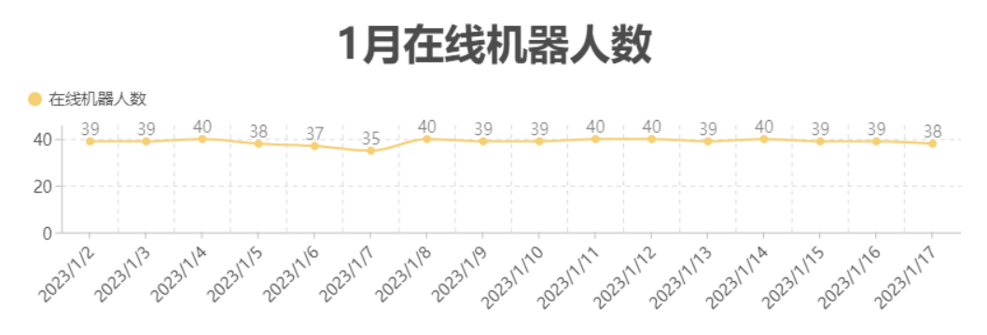
2023-01-13 | 39
2023-01-14 | 40
2023-01-15 | 39
2023-01-16 | 39
2023-01-17 | 38

